模块分化
server后台
此程序采用纯C来写，为的就是搞效率。强化自己C语言能力。

Control：
远程控制处理
Debug：
记录程序运行log（仅打印，不做存储）

Register：
在服务器注册账号

Config：
读取配置文件中得数据，供其他模块使用
MqttSend：
向终端下发命令
MqttRec：
接收终端消息并处理

config
本模块作用是读取配置文件中的数据如服务器的ip地址，下载路径等
文件 | 函数 | 作用
config.c | config_init | 读取配置文件，供其他模块使用

Debug
log打印，详情见代码

Json
概述 | 共享内存，与信号量的实际应用
模块职责 | 配合网页端实现注册账号功能
设计思路 | 程序之间同步采用信号量的方式，使用共享内存来传递数据

服务器
cgi

创建信号量：sem_req_shm；
sem_task；sem_return；设置总数都为1；然后sem_task进行p操作，sem_return进行p操作

sem_req_shm进行p操作
向共享内存写数据

v操作释放sem_task信号量

p操作sem_task读取数据，数据解析结果再写回共享内存

v操作sem_return
p操作申请sem_return信号量

读取服务器写回的结果
v操作释放掉sem_req_shm

Control
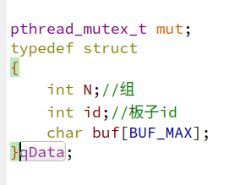
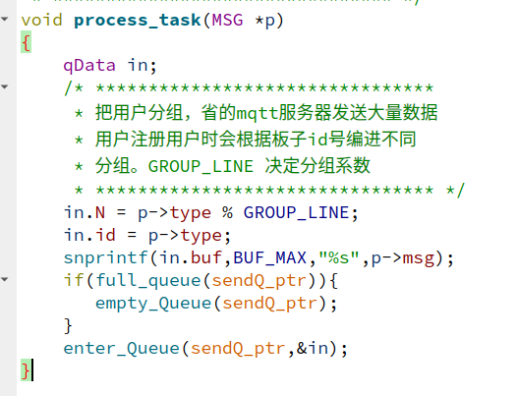
概述 | 手写了个队列，使用了进程间通讯之消息队列
模块职责 | 处理远程控制命令
设计思路 | 使用消息队列与网页通信，消息收到后处理放入队列
远程命令要通过mqtt下发。板子id。这里根据板子id%10后进行了分组。这样的话，发送的时候按组发送。能节省些调度

Ota
http上传用的网上写的demo。本想自己写了，但发现人家写的确实不错。就仔细把人家的代码研究了一遍。给它加上注释。这样过一遍，技术就算吃下了
概述 | 一个好的产品怎么能没有ota呢？
模块职责 | 服务器有新版本，或修改了bug。远程通知客户进行升级， 由于使用了http。所有log日志上传也写在这个模块里了
设计思路 | 服务器发布可以升级，客户手动选择。板子里有两个文件夹。 最开始两个文件里程序都是初始版本，开始迭代后。每次新 版将会更替到旧版，如果升级后的文件损坏，也可以使用旧版从新升级

LogUpload类 | LogUpload.h/.cpp | 上传log到服务器
 | instance | 单例
 | setHttpPath | 设置上传的网络路径
 | start | 开启线程，上传log
Ota类 | Ota.h/.cpp | 去服务器指定路径下载程序
 | instance | 单例
 | setHttpPath | 设置下载路径
 | start | 开启线程下载新版本

